1-tuy-chinh-footer
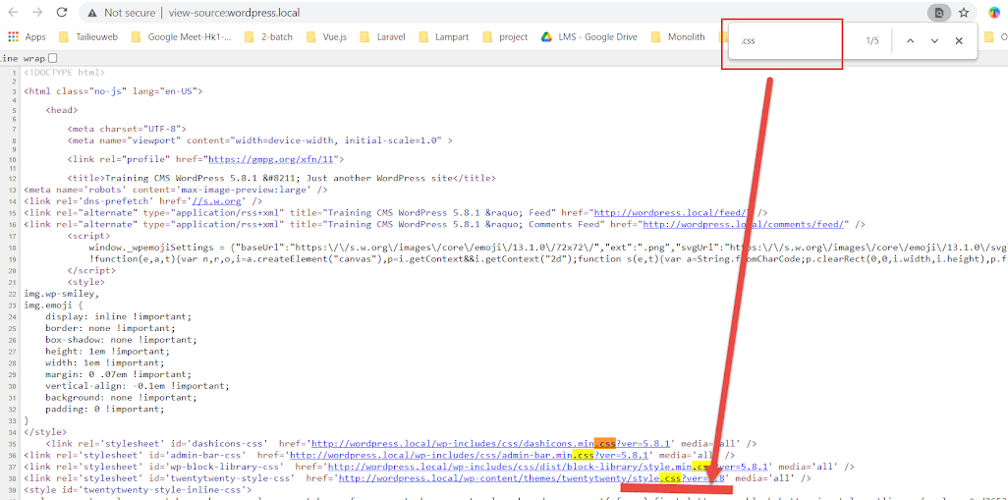
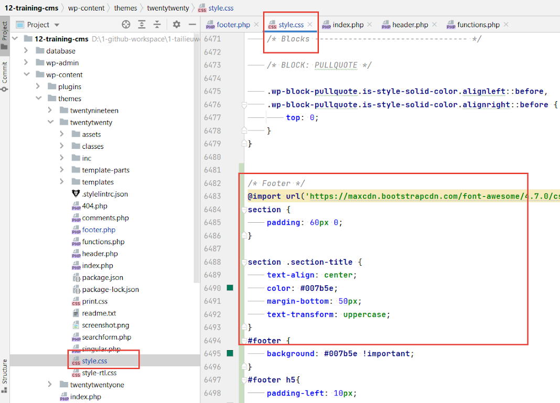
Tùy chỉnh footer

 | Trước khi chỉnh sửa

Coder

 | Sau khi chỉnh sửa
 |  | Tham khảo mẫu
 |  |  | https://bootsnipp.com/snippets/rlXdE

Khách hàng

CSS
HTML

 | Dự đoán các công việc sẽ làm
 |  | 1) Sửa code CSS từ source hiện tại cho giống với yêu cầu khách hàng
 |  |  | Sửa như thế nào?
 |  |  |  | Khách hàng (CSS) => Coder (CSS)
 |  |  |  | Thay CSS theo yêu cầu từ khách hàng vào trong source hiện tại
 |  |  | CSS cần thay
 |  |  |  | CSS của khách hàng???
 |  |  |  |  | Hình => tự code => CSS
 |  |  |  | Chỉ ra được CSS trong source nằm ở chỗ nào
 |  |  |  |  | Tìm rồi thay
 |  |  |  |  |  |  |  |  | Chuỗi dữ liệu
 |  | 2) Thay HTML
 |  |  | Tựa như HTML

 |  | 3) Thay Js

 |  |  |  |  |  |  | PHP |  | Chuỗi | HTML, CSS, JavaScript

 |  |  |  |  |  | footer | <===== | <===== | <===== | footer
Cách thức thực hiện |  |  |  |  |  | awewytsdgs dgsdfhdfh |  |  |  | awewytsdgs dgsdfhdfh
 |  |  |  |  |  | 1000 dòng code |  | ===> SAI |  | 1000 dòng code
 |  |  |  |  |  |  |  | PHP comment
 | Bước 1 | Xác định vị trí footer trên trang

 | Bước 2 | Xác định nơi hiện thực
 |  |  | Database | Sửa database cài lại
 |  |  | Source code | Code

 | Bước 3 | Tìm kiếm nơi code dựa vào tính duy nhất của đối tượng tìm kiếm

 |  | site-footer
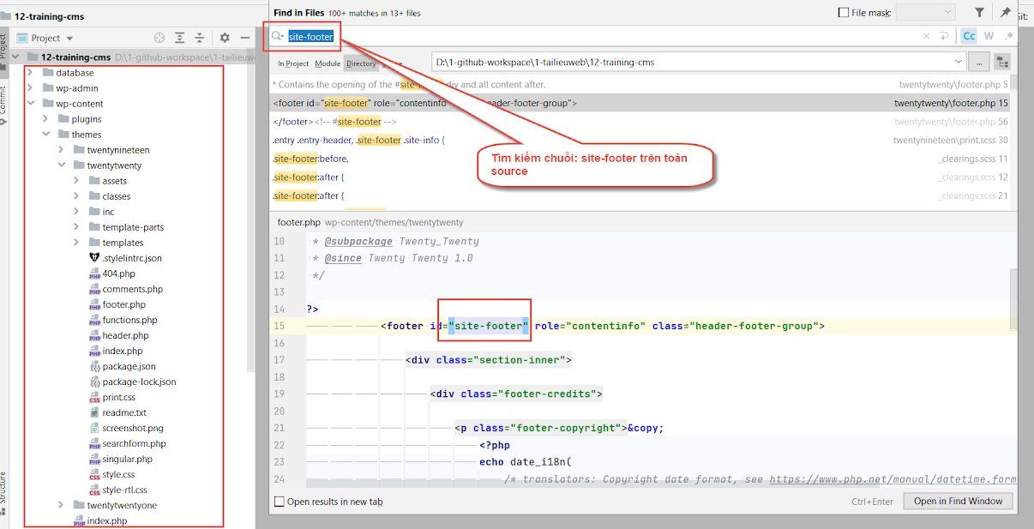

 | Bước 4 | Dò tìm và thay đổi để xác định vị trí chính xác
 |  | Loại bỏ đối tượng không phù hợp
 |  |  | Database
 |  |  | File lỗi
 |  |  | Comment

 |  | Thử thay đổi kết quả tìm thấy
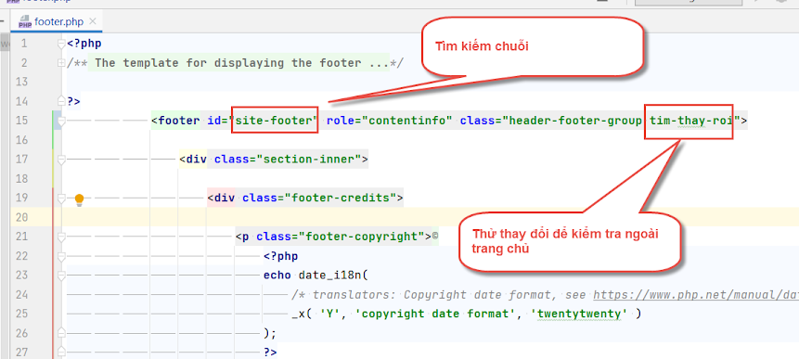

 | Bước 5 | Dò tìm và thay đổi để xác định vị trí chính xác
 |  | Thử thay đổi và xác định chính xác đối tượng
 |  | (thử dò và dùng Git để discard nội dung không đúng)
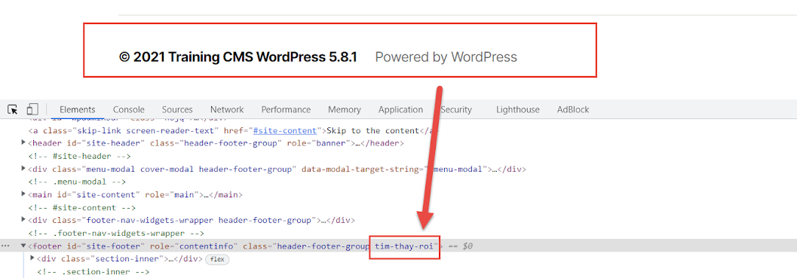

 | Bước 6 | Tiến hành tùy chỉnh

 |  | HTML
 |  |  | Theo cấu trúc yêu cầu
 |  | CSS
 |  |  | Xác định nơi code CSS
 |  |  | View source HTML, tìm file CSS và viết thêm vào
 |  | JS
 |  |  | Xác định nơi code JS

2-tuy-chinh-footer-nang-cao
Tùy chỉnh footer nâng cao

 | Trước khi chỉnh sửa | Thống kê làm bài tập về nhà
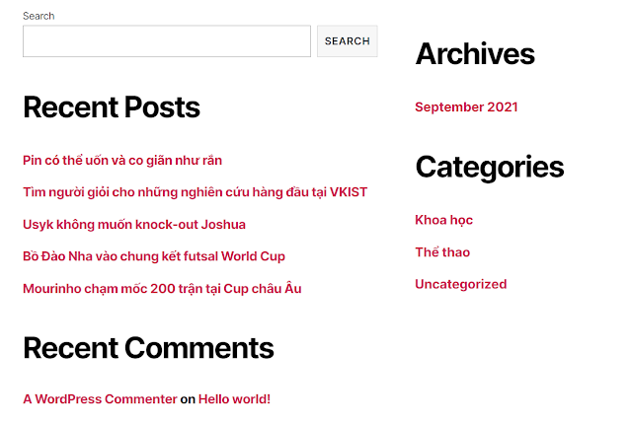
 |  |  | Đã làm | Master
 |  | A | 2021-05-05 | Yes
 |  | B | 2021-04-05 | No
 |  | C |  | No
 |  | D |  | No
 |  | E | 2021-05-05 | Yes
 |  | F |  | No
 |  | G |  | No
 |  | H | 2021-04-04 | Yes
 |  | I |  | No
 |  | J |  | No
 |  | K |  | No

 | Sau khi chỉnh sửa

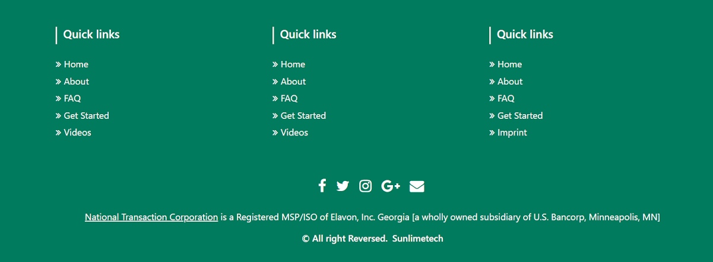

Gơi ý cách thức thực hiện

3-tuy-chinh-widget-1
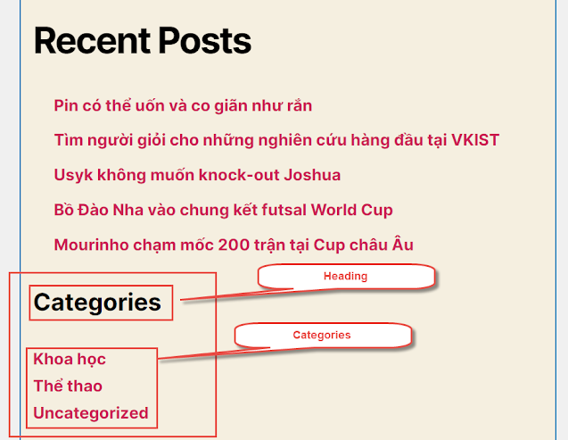
Tùy chỉnh Widget |  | Bug
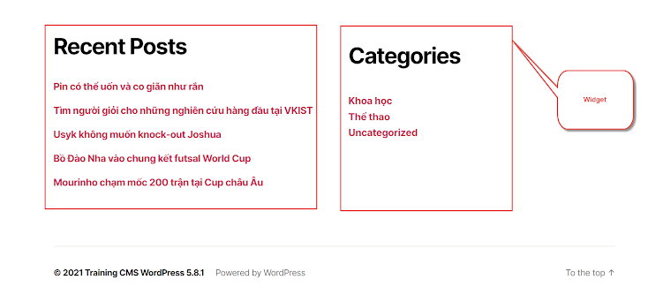

Bước 1
 | Mỗi theme có widget khác nhau
 | Chọn theme twenty-twenty

Bước 2
 | Chọn Widget và tùy chỉnh
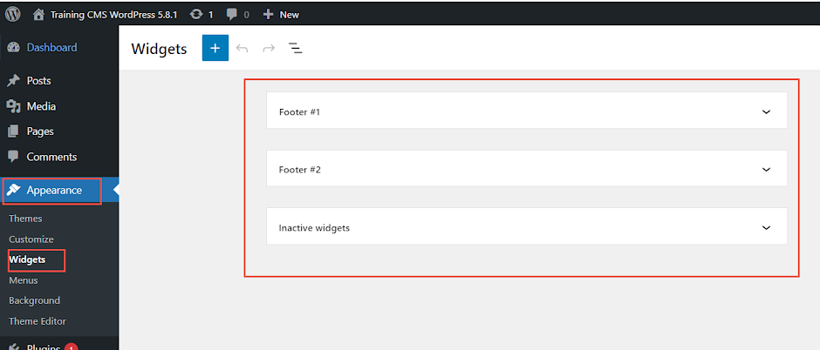

Bước 3
 | Ví dụ mẫu tùy chỉnh trên Footer #1
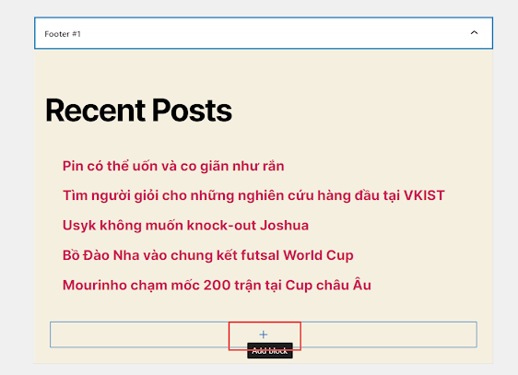

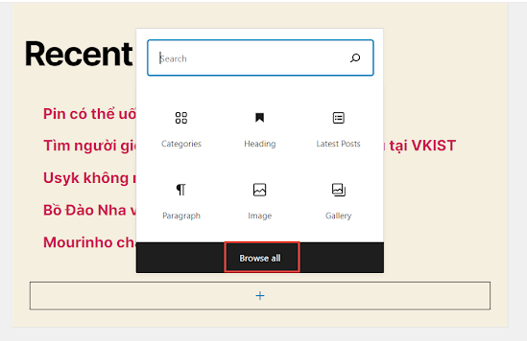

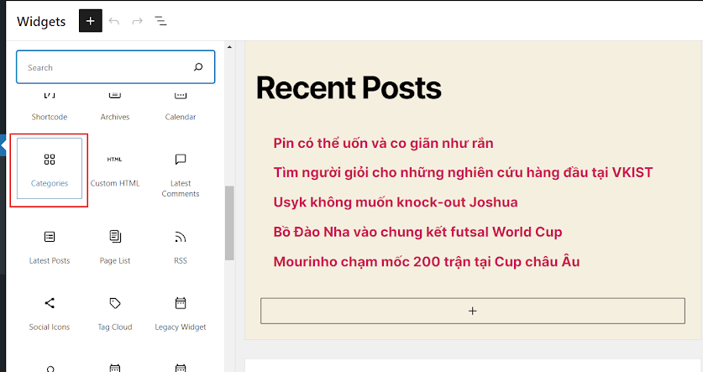

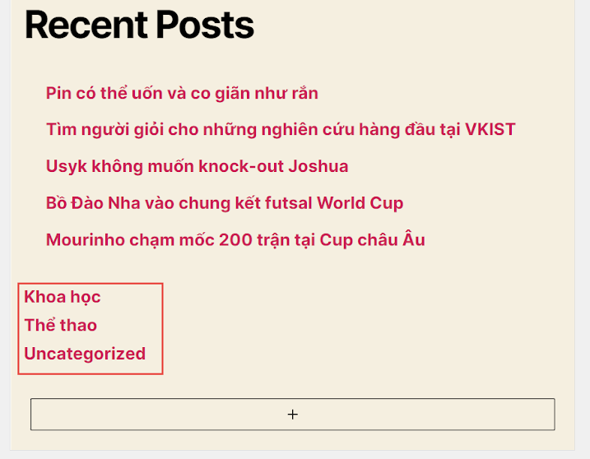

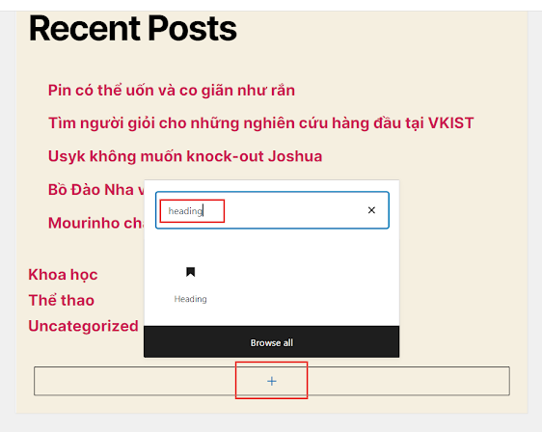

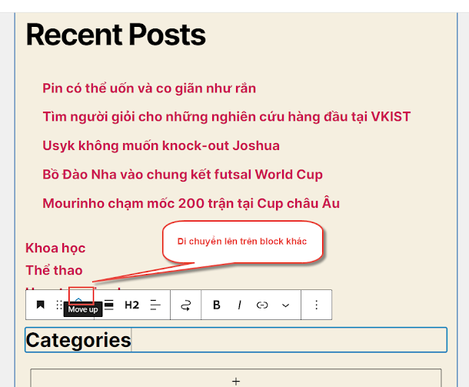

 |  |  | Bug

3-tuy-chinh-widget-2
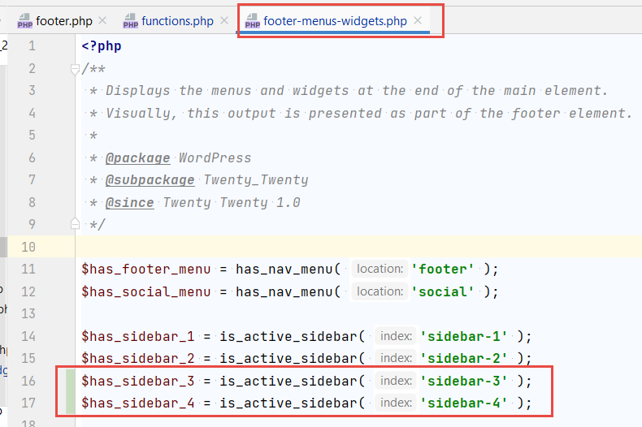
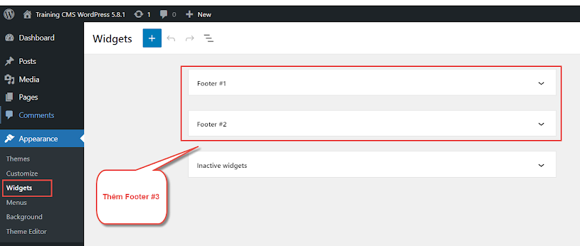

Bước 1
 | Tìm xem, Footer #1, Footer #2 được thêm như thế nào
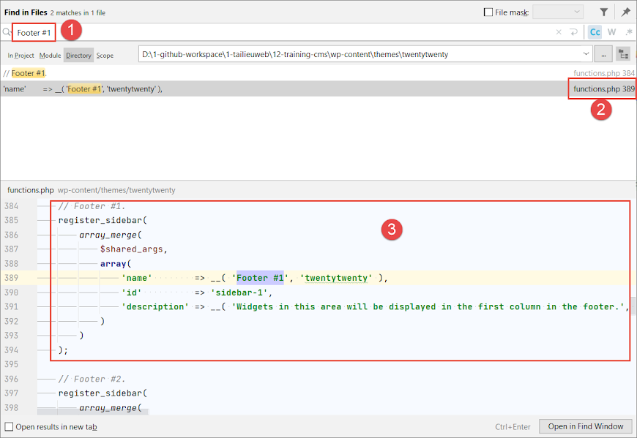

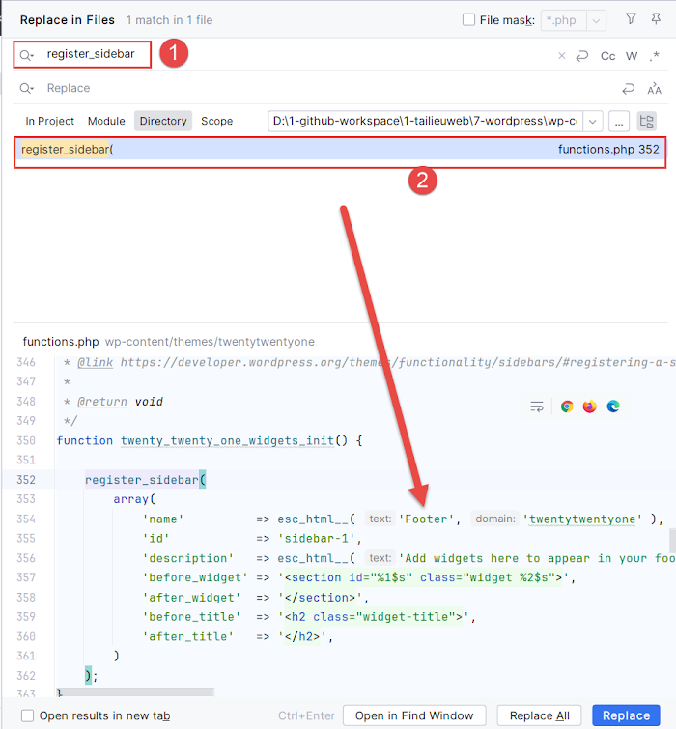

Bước 3
 | Thêm Footer #3, Footer #4

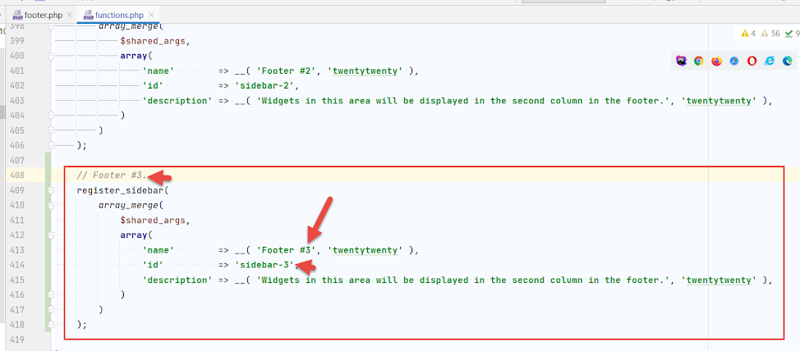

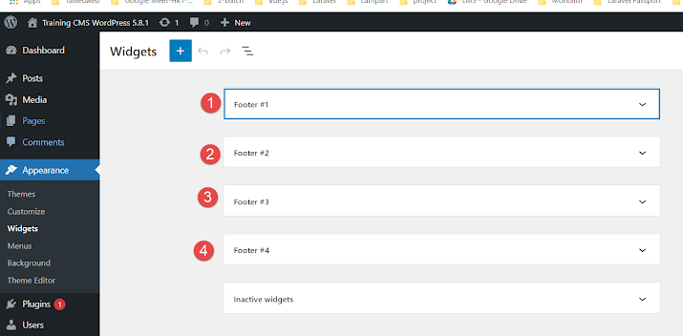

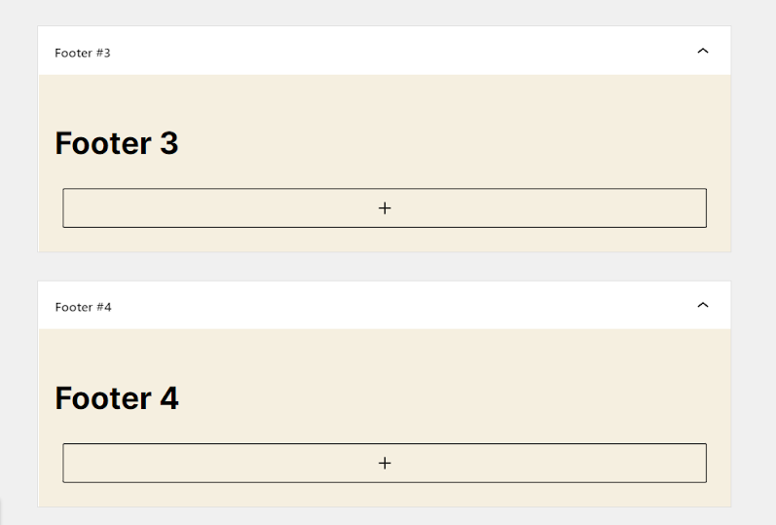

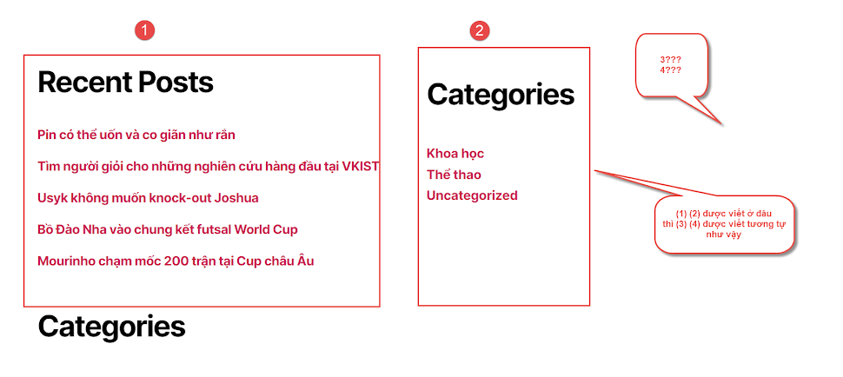

Bước 4
 | Hiển thị ra ngoài giao diện

4-tuy-chinh-bai-viet
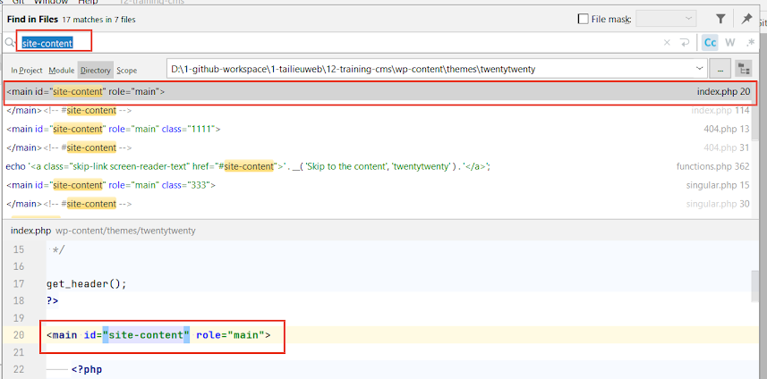
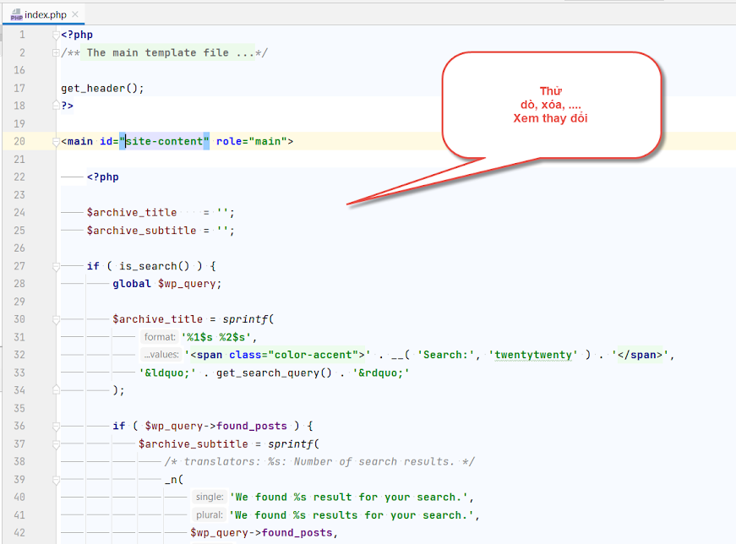
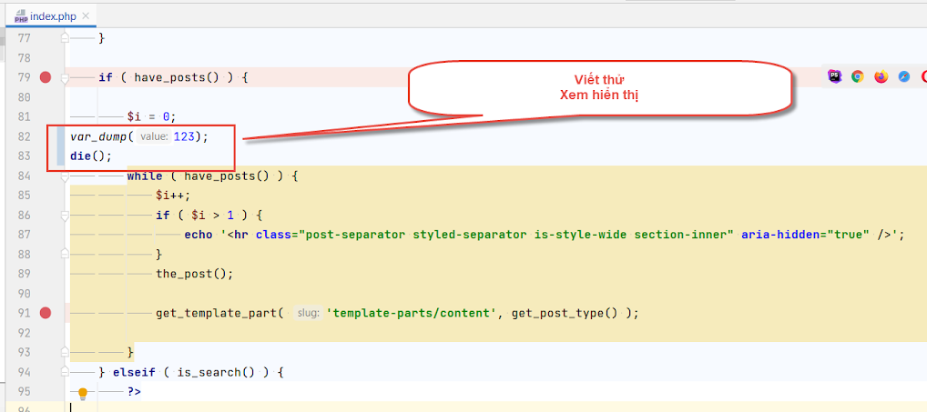
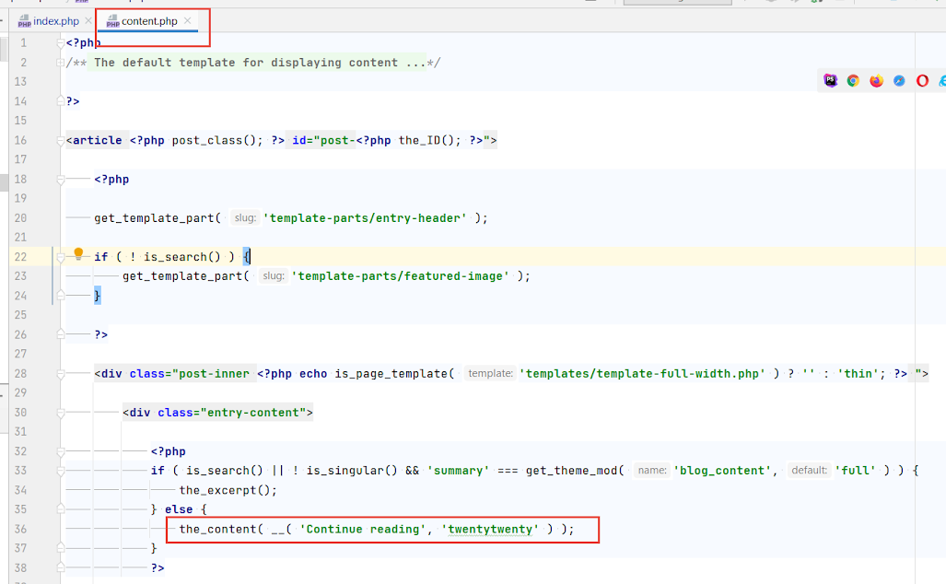
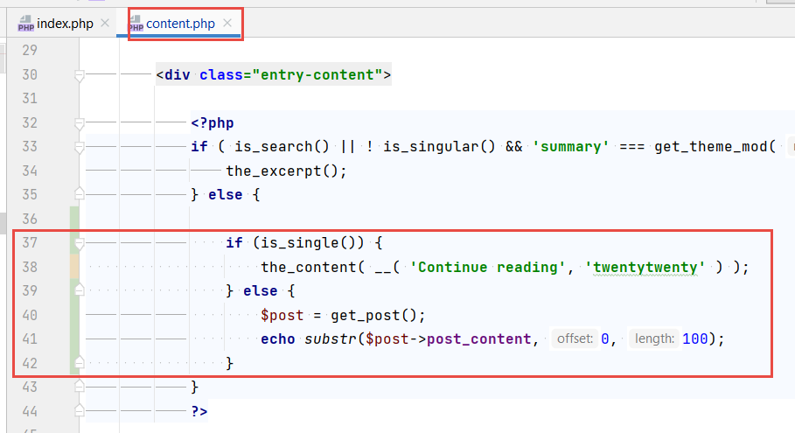
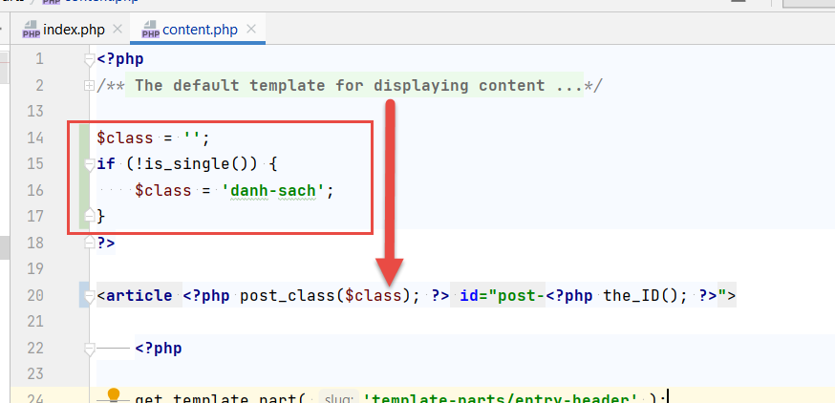
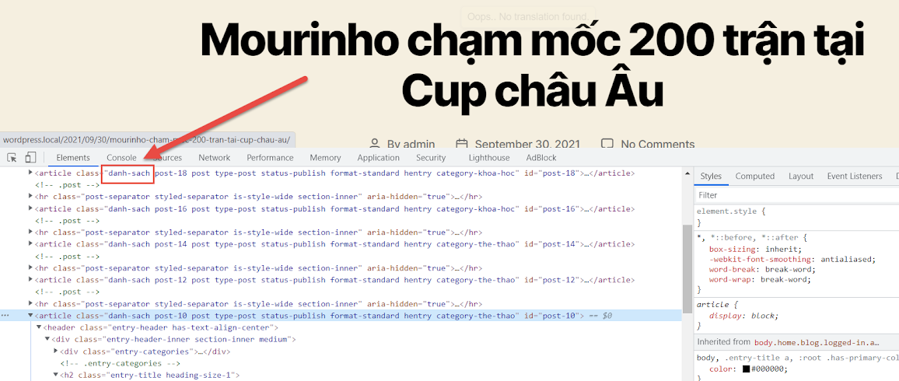
Tùy chỉnh bài viết trang chủ

 | Trước khi chỉnh sửa
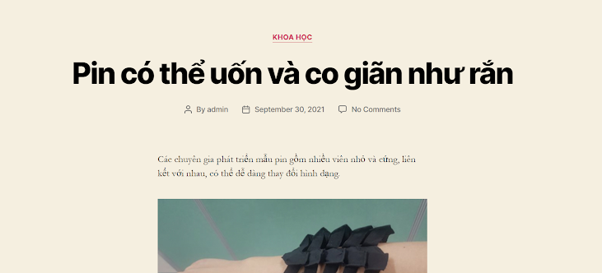

 | Sau khi chỉnh sửa

 |  |  | Tham khảo | http://fit.tdc.edu.vn/tin-tuc


 |  |  |  |  | Thiết kế web
 |  |  |  |  |  | Wordpress không liên quan

 |  |  |  |  | Tầm 100 ký tự

Các bước thực hiện

 | Bước 1:
 |  | Xác định vị trí source code hiển thị tại trang chủ là file nào trong source code

Notes
Xử lý lỗi trong trường hợp port khác 80 => 82

Bước 1
 | httpd.conf
 | 80 => 82 (ví dụ)

Bước 2
 | httpd-vhosts.conf
 | 80=> 82

Bước 3
 | Tùy chỉnh trong database chính xác với domain
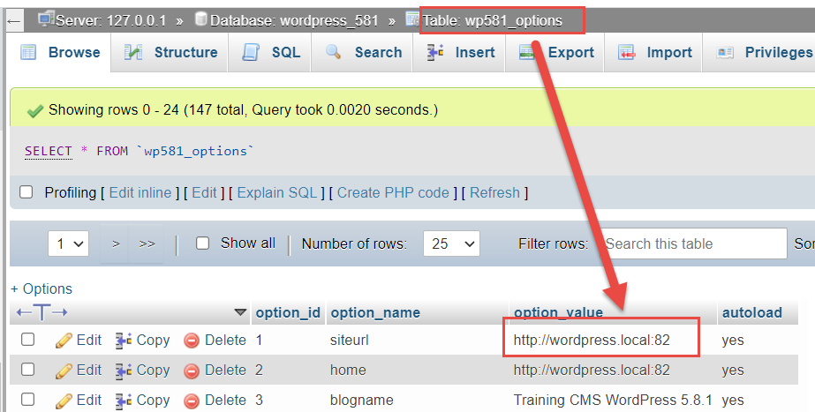

 | https://support.pearson.com/getsupport/s/article/Reset-an-Internet-Connection-Flush-DNS

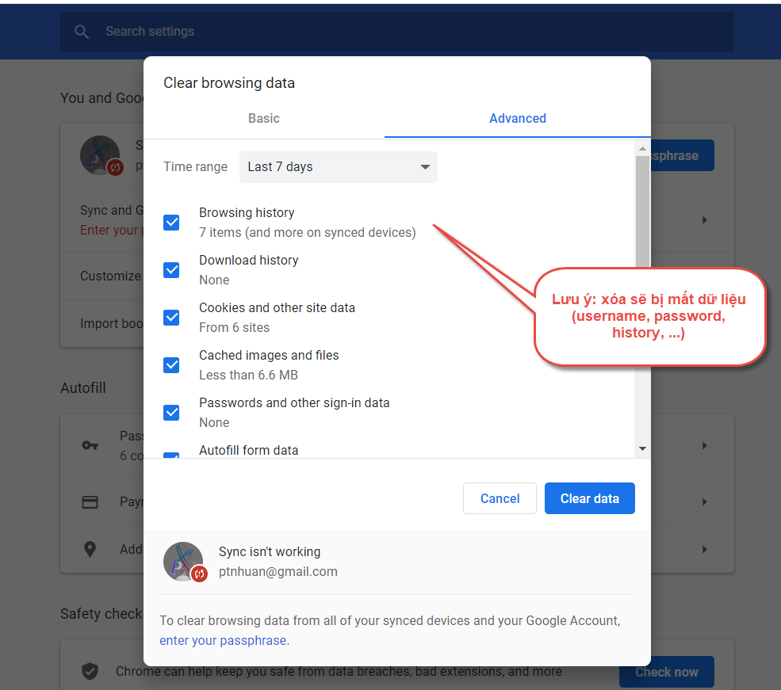

 | Navigate to the desktop. (From Home, tap or click the Desktop tile).
 | Right-click the Start button (the Windows logo in the lower-left).
 | Choose Command Prompt (Admin).
 | When asked whether to allow Command Prompt to make changes to your computer, select Yes.

 | Note: If you are asked for an administrative login, you will need to contact your system administrator.
 | Type "ipconfig /flushdns" and press Enter.
 | Type "ipconfig /registerdns" and press Enter.
 | Type "ipconfig /release" and press Enter.
 | Type "ipconfig /renew" and press Enter.
 | Type "netsh winsock reset" and press Enter.
 | Restart the computer.

 | <VirtualHost *:80>
 |  | ServerName php.local
 |  | ServerAlias php.local
 |  | ServerAdmin admin@admin.com
 |  | DocumentRoot D:\1-github-workspace\1-tailieuweb\11-training-php

 |  | <Directory D:\1-github-workspace\1-tailieuweb\11-training-php>
 |  |  | Options +Indexes +FollowSymLinks +MultiViews
 |  |  | AllowOverride All
 |  |  | Require all granted
 |  | </Directory>

 |  | #ErrorLog D:\1-github-workspace\1-tailieuweb\11-training-php\logs\error.log
 |  | #CustomLog D:\1-github-workspace\1-tailieuweb\11-training-php\logs\access.log combined
 | </VirtualHost>

2023-10-04
 | 1) Môi trường thực hiện

 |  | stable:
 |  | bug
 | Export database
 | mysqldump -uroot -p wordpress_v631 > wordpress_v631.sql

 | > export_db.bat lưu vào file này (Windows)
 | sh

